信用交易
融资融券市场交易数据统计(2025-04-29)

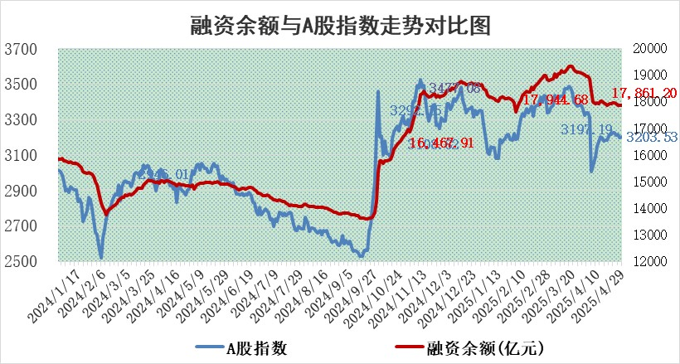
标的证券 | 融资融券余额（亿元） | 融资余额（亿元） | 融券余额（亿元） | 融资买入额（亿元） | 融资融券规模变化（亿元） | 融资余额增幅(‰) | 融券余额增幅(%)
统计数据 | 18,022.72 | 17,861.20 | 109.45 | 868.91 | -15.36 | -0.75 | -1.67

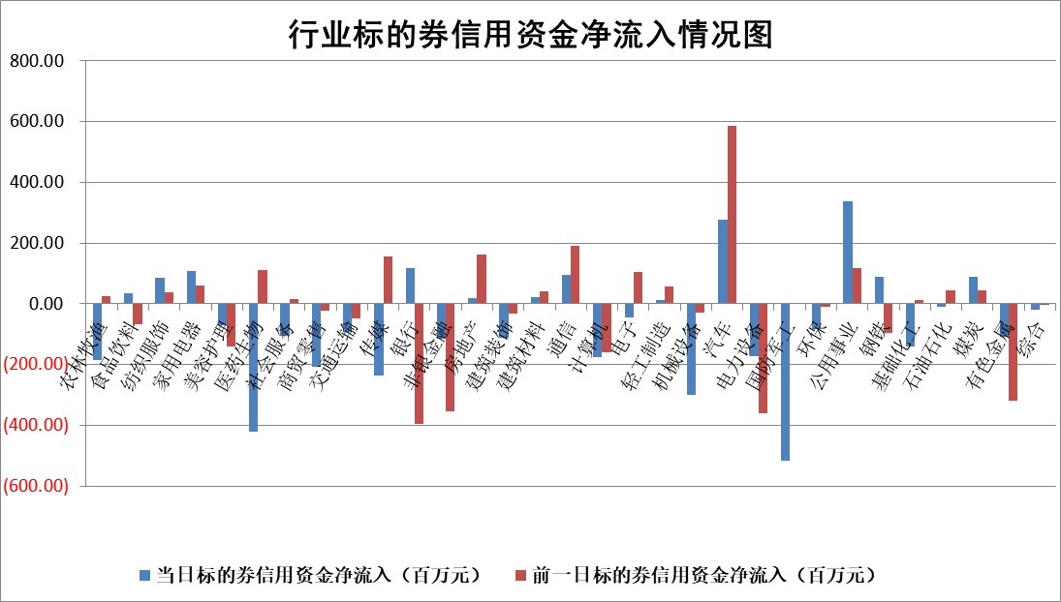

标的基金代码 | 标的基金简称 | 融资余额/市值(%) | 融资余额增幅(%) | 融资买入额/成交金额(%) | （融资余额净增额-融券余额净增额）/市值(‱) | 融券余额降幅(%) | ABS[（融资余额净增额-融券余额净增额）/市值净增额-1](%)
159902 | 华夏中小板ETF | 0.00 | 0.00 | 0.00 | 0.00 | 0.00 | 100.00
159915 | 易方达创业板ETF | 2.63 | 0.94 | 79722.71 | 2.45 | 0.65 | 81.44
159919 | 嘉实沪深300ETF | 0.67 | 0.01 | 0.84 | 0.06 | 5.42 | 100.18
159920 | 华夏恒生ETF | 34.33 | 0.55 | 41.90 | 18.72 | 0.00 | 117.23
159922 | 嘉实中证500ETF | 0.70 | 5.53 | 18.63 | 3.63 | -0.16 | 115.38
159925 | 南方沪深300ETF | 0.50 | 0.05 | 0.06 | 0.03 | 0.31 | 100.09
159928 | 消费ETF | 2.13 | -4.03 | 1.03 | -8.95 | 0.24 | 91.48
159934 | 易方达黄金ETF | 25.53 | -0.07 | 3.39 | -1.71 | 0.00 | 102.91
159939 | 全指信息技术ETF | 1.09 | 0.63 | 34.83 | 0.68 | -0.50 | 98.62
159940 | 全指金融地产ETF | 0.33 | 0.00 | 0.00 | 0.00 | 0.00 | 100.00
159995 | 半导体芯片ETF | 2.75 | -2.15 | 475.08 | -5.80 | 4.77 | 110.68
159997 | 天弘中证电子ETF | 2.46 | -0.51 | 11.74 | -1.28 | -0.28 | 102.82
159998 | 天弘中证计算机主题ETF | 1.30 | 1.16 | 0.14 | 1.38 | -0.59 | 98.00
510050 | 华夏上证50ETF | 1.92 | 0.23 | 127.97 | 0.67 | 11.72 | 103.28
510180 | 华安上证180ETF | 0.41 | -1.19 | 3.32 | -0.31 | 14.13 | 98.33
510880 | 华泰柏瑞红利ETF | 0.84 | 22.33 | 9.10 | 15.30 | 5.07 | 191.05
510900 | 易方达恒生H股ETF | 37.31 | 0.40 | 3.30 | 14.77 | 0.00 | 112.99
511010 | 5年期国债ETF | 5.20 | 0.02 | 0.11 | 0.11 | 0.00 | 99.18
511380 | 可转债及可交换债券ETF | 2.57 | 11.46 | 112.86 | 26.38 | 0.00 | 54.45
512000 | 全指证券ETF | 6.46 | 0.14 | 15.73 | 0.94 | 0.20 | 127.40
512010 | 沪深300医药卫生ETF | 5.69 | -0.07 | 78.96 | 3.79 | 53.76 | 82.69
512070 | 沪深300非银ETF | 3.15 | -0.40 | 617.16 | -1.26 | 0.00 | 98.57
512400 | 南方中证申万有色金属ETF | 1.60 | -1.64 | 0.81 | -2.64 | 0.35 | 93.59
512580 | 广发中证环保产业ETF | 0.89 | 0.17 | 0.04 | 0.15 | 0.00 | 100.19
512660 | 国泰中证军工ETF | 2.48 | 0.08 | 10.59 | 0.42 | 2.50 | 99.29
512800 | 华宝中证银行ETF | 5.24 | 0.63 | 4.21 | 6.65 | 12.49 | 113.74
512980 | 广发中证传媒ETF | 1.60 | -0.22 | 253.31 | -0.78 | -2.73 | 100.62
515030 | 华夏中证新能源汽车ETF | 1.82 | 0.34 | 5.60 | 0.57 | -0.46 | 97.98
515050 | 华夏中证5G通信主题ETF | 1.63 | 2.04 | 5.76 | 3.92 | 7.64 | 90.94
515070 | 华夏中证人工智能ETF | 2.84 | 1.81 | 12.32 | 5.07 | 0.00 | 91.00
标的股票比较指标 |  | 融资余额/流通A股市值(%) | 融资余额增幅(%) | 融资买入额/成交金额(%) | （融资余额净增额-融券余额净增额）/流通A股市值(‱) | 融券余额降幅(%) | ABS[（融资余额净增额-融券余额净增额）/流通A股市值净增额-1](%)
前十名标的个股 |  | 鹏都农牧 | 唯科科技 | 华达科技 | 联合化学 | 大立科技 | 晓程科技
 |  | 东旭光电 | 京能电力 | 苑东生物 | 唯科科技 | 国新文化 | 中科江南
 |  | 威创股份 | 联合化学 | 大名城 | 夏厦精密 | 国中水务 | 宇晶股份
 |  | 海印股份 | 中宠股份 | 新益昌 | 振江股份 | 依米康 | 纬德信息
 |  | 广汇汽车 | 肇民科技 | 华泰证券 | 珠城科技 | 金新农 | 云赛智联
 |  | 首航高科 | 华银电力 | 沧州大化 | 湖南裕能 | 恒星科技 | 西典新能
 |  | 超华科技 | 大叶股份 | 兴欣新材 | 华纬科技 | 亿晶光电 | 力诺特玻
 |  | 联络互动 | 森马服饰 | 凌玮科技 | 湘油泵 | 回天新材 | 晶丰明源
 |  | 爱康科技 | 南山智尚 | 苏农银行 | 南山智尚 | 卓翼科技 | 木林森
 |  | 长江健康 | 湖南裕能 | 高铁电气 | 仕佳光子 | 艾迪药业 | 潜能恒信
后十名标的个股 |  | 宝鹰股份 | 大立科技 | 大立科技 | 大立科技 | 柳钢股份 | 仙坛股份
 |  | 大立科技 | 国新文化 | 国新文化 | 国新文化 | 德新科技 | 国新文化
 |  | 国新文化 | 海源复材 | 海源复材 | 海源复材 | 秦港股份 | 宝信软件
 |  | 海源复材 | 润本股份 | 中航产融 | 华西能源 | 精工科技 | 汇创达
 |  | 赛为智能 | 聚赛龙 | 华西能源 | 聚赛龙 | 海天精工 | 诺普信
 |  | 汇金科技 | 天振股份 | 玉龙股份 | 东方通 | 冠城大通 | 华锦股份
 |  | 岩石股份 | 中航产融 | 新动力 | 新元科技 | 中科江南 | 艾布鲁
 |  | 中交地产 | 聚胶股份 | 上海凯鑫 | 聚胶股份 | 四创电子 | 科森科技
 |  | 联创股份 | 博力威 | 合纵科技 | 天振股份 | 时代出版 | 东方精工
 |  | 香雪制药 | 华西能源 | 阳光诺和 | 宇邦新材 | 富春股份 | 趣睡科技
说明：1.以上普通交易数据和信用交易数据皆以交易日收盘后数据为基准；2.上述标的证券总数据只计算标的证券市场总数据，不包括从标的证券中调出去标的证券数据，所以与交易所公布的总值略有不同； 3.上述行业采用申万一级行业分类；4.以上标的基金和标的个股中比较的6个指标值中：前5个（从左至右）为正向指标，值越大排名越靠前；第6个为逆向指标，值越小，排名越靠前；5.第6个指标中ABS[]表示求绝对值，其主要用于考量信用资金相对净流入对股价相对净变化的贡献程度；6.数据来源：wind，交易所。

 |  |  |  | 证券代码 | 新增融资余额 | 融资买入额 | 融资买入增幅前10
 |  | 1 | 西部建设 | 002302 | 80643953 | 177472374 | 41%
 |  | 2 | 天键股份 | 301383 | 27855096 | 56831811 | 39%
 |  | 3 | 井松智能 | 688251 | 7040854 | 13763946 | 27%
 |  | 4 | 国电电力 | 600795 | 116116226 | 151740647 | 23%
 |  | 5 | 华立科技 | 301011 | 9342856 | 31199107 | 23%
 |  | 6 | 捷邦科技 | 301326 | 9066090 | 22350547 | 22%
 |  | 7 | 海利尔 | 603639 | 19864834 | 35520613 | 20%
 |  | 8 | 华研精机 | 301138 | 7597460 | 13339451 | 16%
 |  | 9 | 鹏辉能源 | 300438 | 83773067 | 304558811 | 16%
 |  | 10 | 建科股份 | 301115 | 7106455 | 29879412 | 15%

